CollectiveAccess
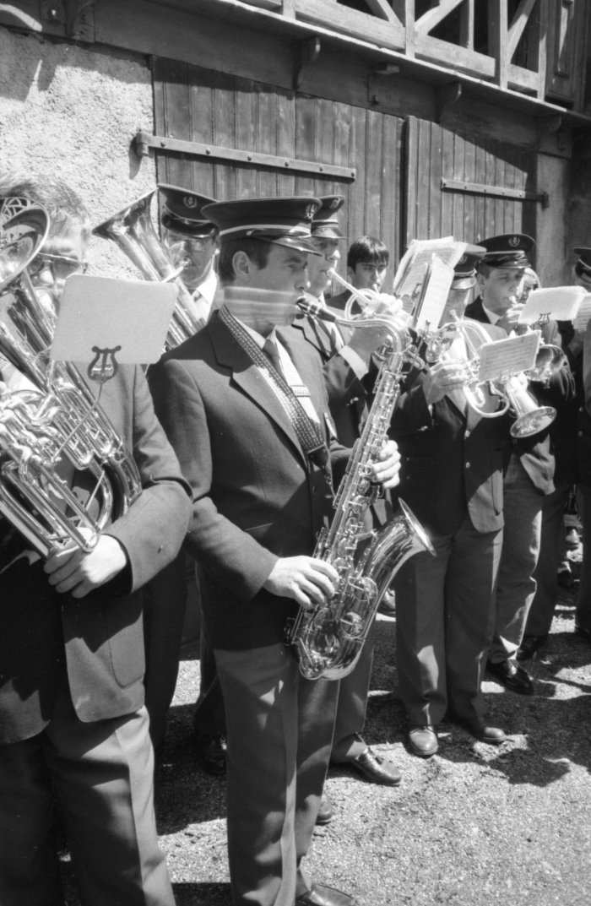
Image | Object | Description | Date
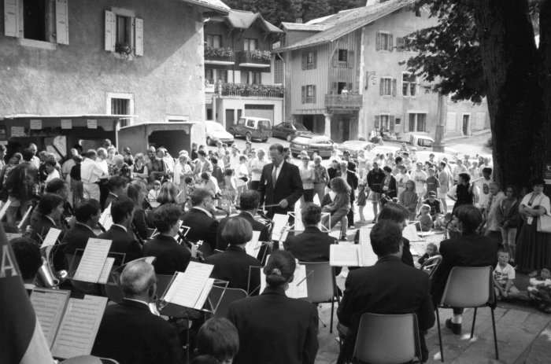 | Photos lors d'un concert de l'harmonie de Sixt à la kermesse (7-022) | Photos lors d'un concert de l'harmonie de Sixt à la kermesse
 | Photos de la fanfare et d'une vente de bescoins devant l'église (7-017) | Photos de la fanfare et d'une vente de bescoins devant l'église
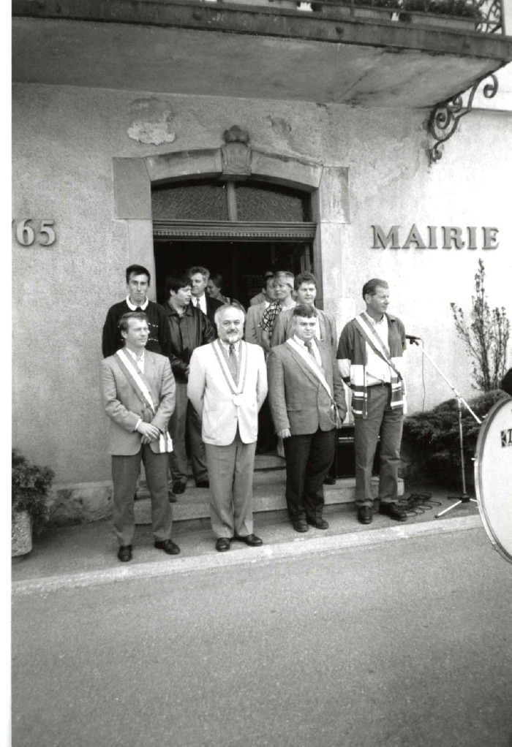
 | Conseils Municipaux année 1995 : Sixt Fer A Cheval , Samoëns , Morillon (7-012) | Photos des Conseils Municipaux élections année 1995 Sixt fer A Cheval : Maire Pierre Moccand Samoëns Morillon
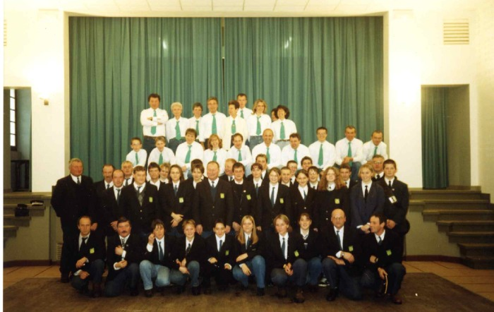 | Fanfare de Sixt Fer A Cheval et chorale la Sizère (7-011) | Fanfare de Sixt Fer A Cheval et chorale la Sizère dans L'ancienne salle des fêtes
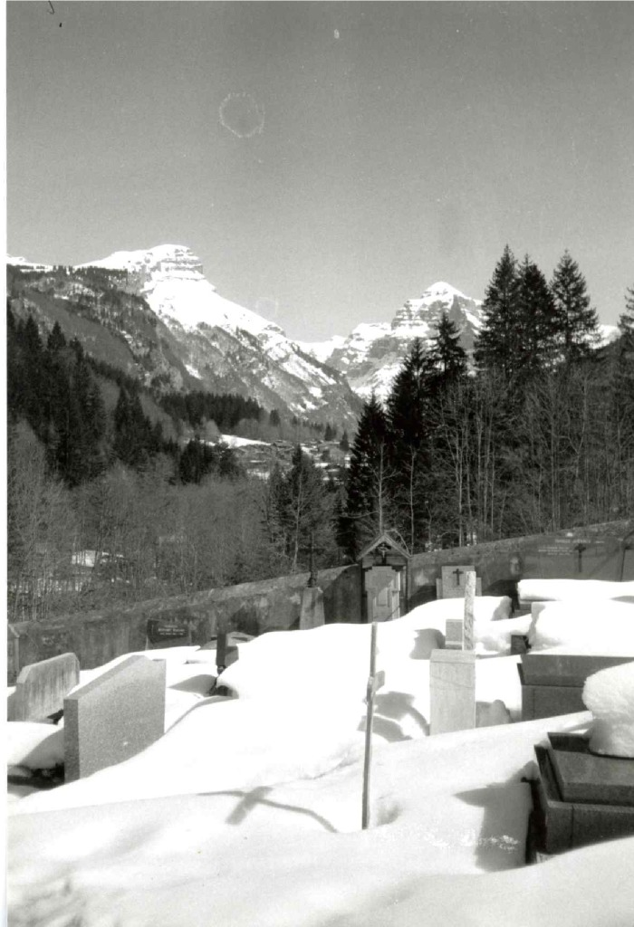
 | Cimetière sous la neige (7-010) | Cimetière sous la neige
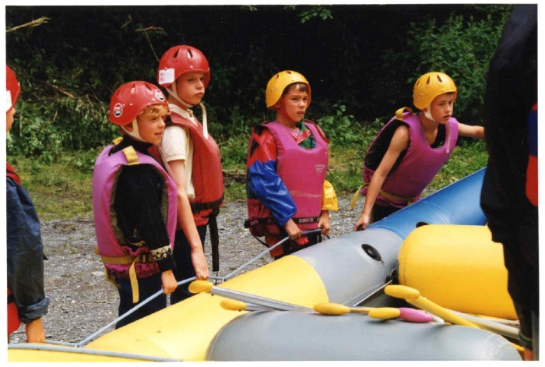 | Descente en rafting et nage en eau vive sur le Giffre (7-009) | Descente en rafting et nage en eau vive par des enfants sur le Giffre et pose de mire au Gorges des Tines
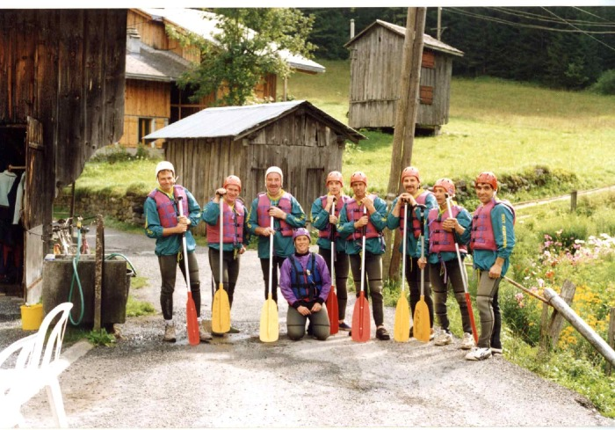 | Les secouristes en Montagne font du Raft (7-008) | Les secouristes en Montagne font du raft a Sixt fer A Cheval
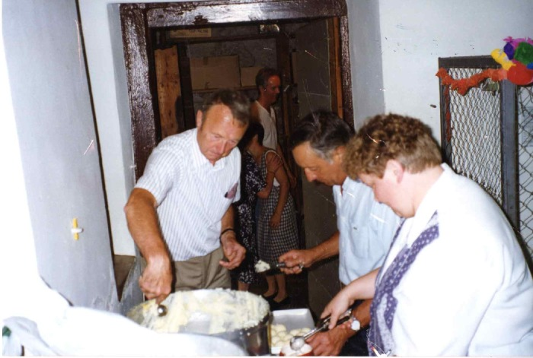 | Préparation du repas de la kermesse du 15 août 1995 au presbytère de Sixt fer a cheval (7-007) | Préparation du repas de la kermesse du 15 août 1995 au presbytère de Sixt fer A Cheval
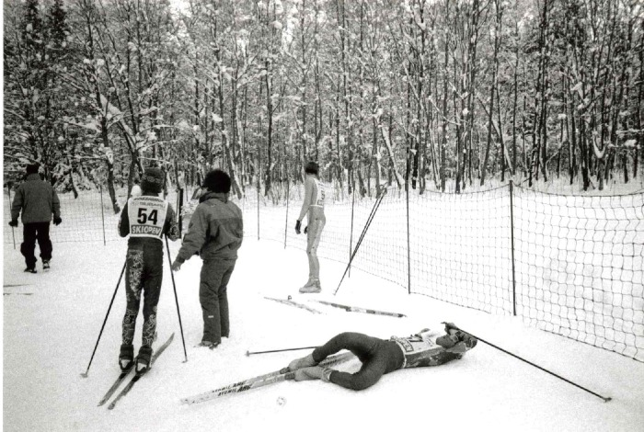 | Jeux Nordiques OPA édition 1996 (7-003) | Jeux Nordiques OPA hiver 1995/1996 Course de Ski de fond Montée du fer a Cheval
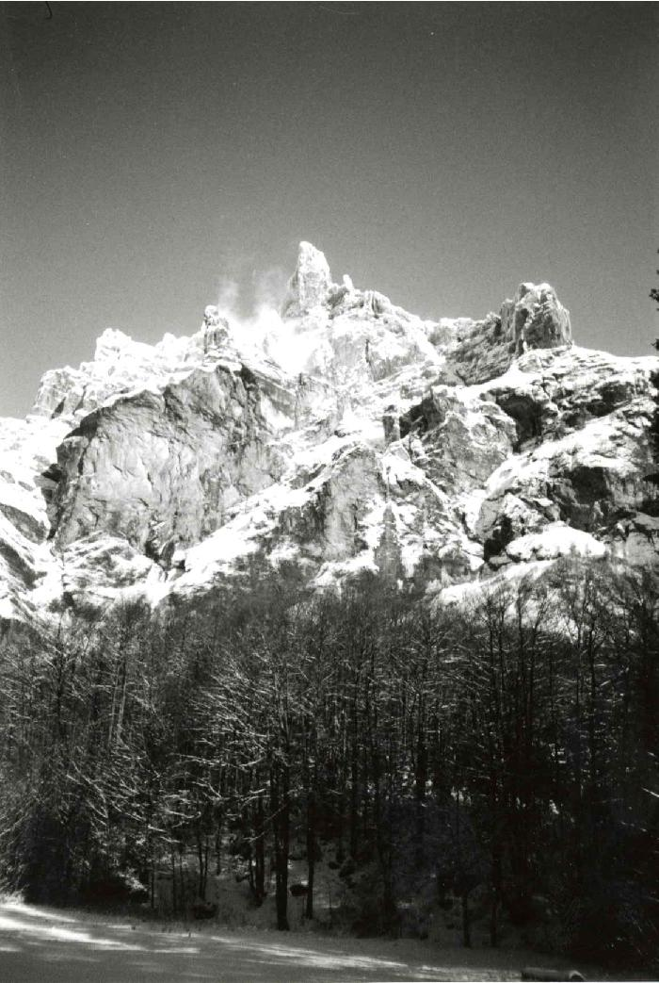
 | Cirque du fer a cheval La corne du chamois hiver 1995/1996 (7-002) | Hiver 1995/1996 Photo de la corne du chamois dans le Cirque du Fer A Cheval
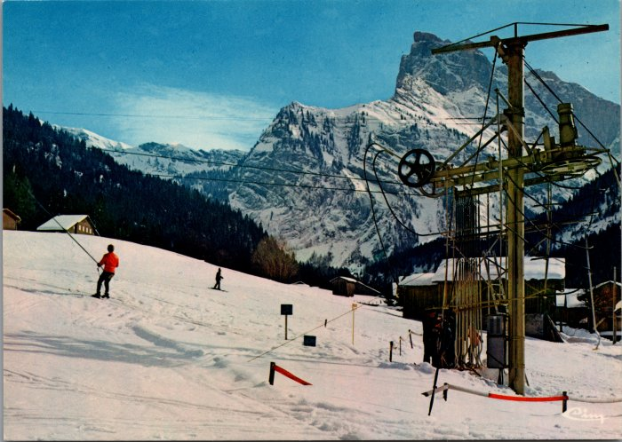 | Photos des téléskis de Sixt (6-2460) | Photos des téléskis de Sixt
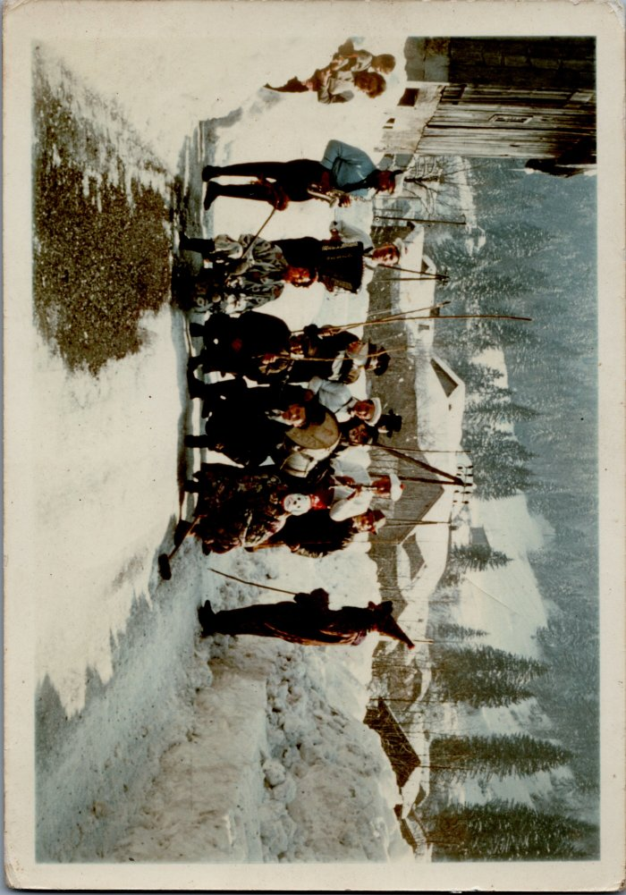
 | Carnaval - 1948 (6-017) | Carnaval - 1948
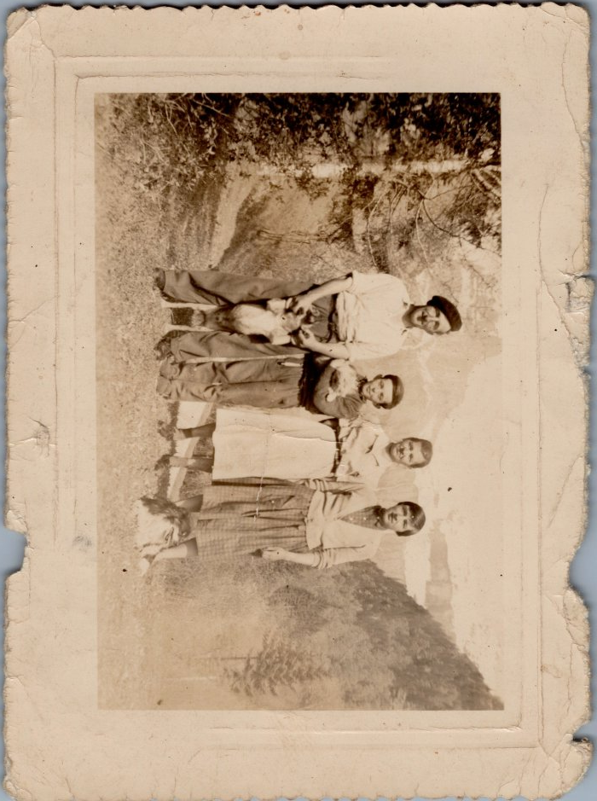
 | Photo de la famille d'André MOCCAND - 1958 (6-005) | Photo de la famille d'André MOCCAND - 1958
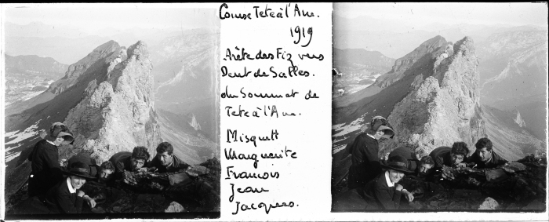 | Photo d’une course à Tête à l’Ane -1919 (51-027) | Photo d’une course à Tete à l’Ane -1919
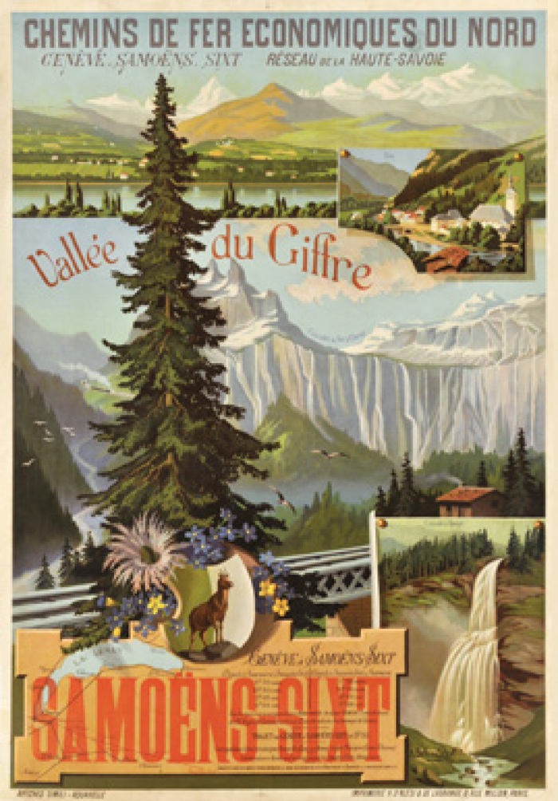
 | Affiche sur la vallée du Giffre - Samoëns/ Sixt datant de 1892 (51-017) | Affiche sur la vallée du Giffre - Samoëns/ Sixt datant de 1892
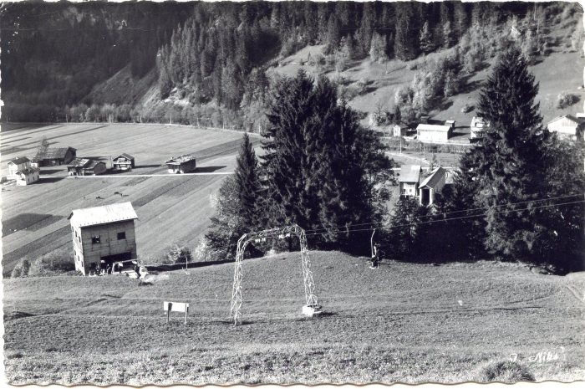 | Photos de la remontée mécanique de Sixt - 1959 (51-016) | Photos de la remontée mécanique de Sixt - 1959
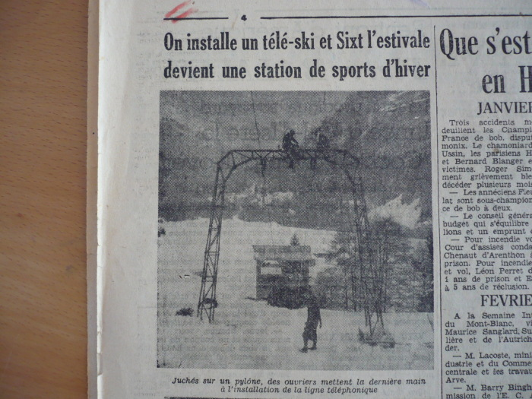 | Article de journal sur l'installation du téléski de Sixt en 1950 (51-015) | Article de journal sur l'installation du téléski de Sixt en 1950
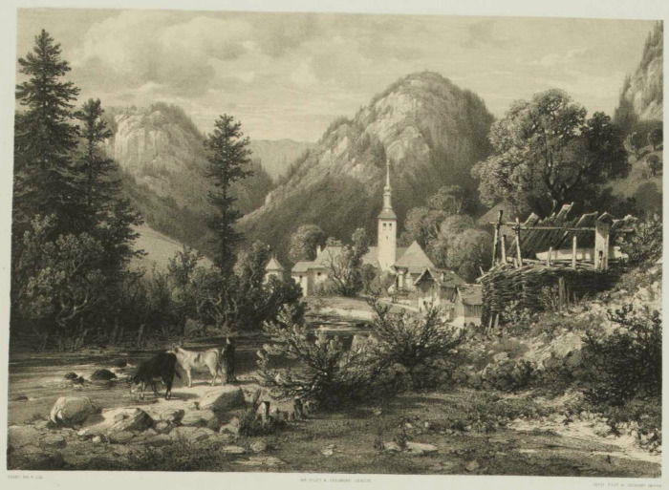 | Lithographies du village de Sixt - 1866 (51-010) | Lithographies du village de Sixt - 1866
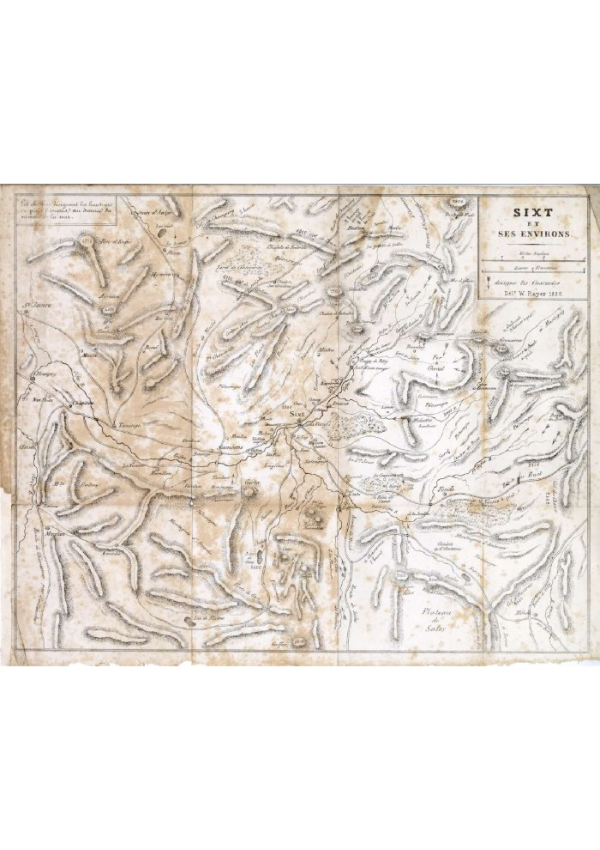
 | Carte de Sixt et ses environs - 1850 (5-001) | Carte de Sixt et ses environs - 1850
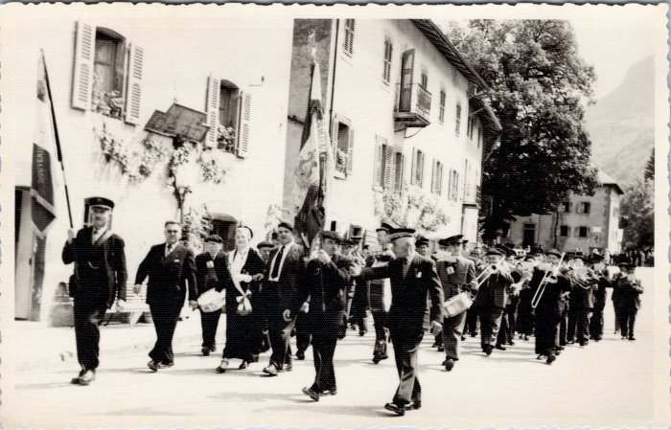 | Défilé de la fanfare de Sixt (48-008) | Défilé de la fanfare de Sixt
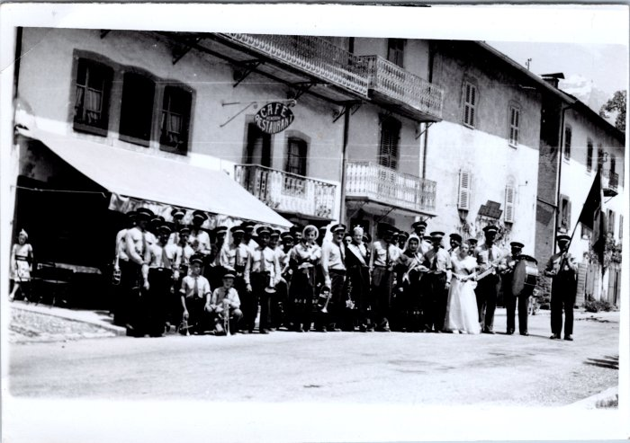 | Photo de groupe de la fanfare de Sixt (48-006) | Photo de groupe de la fanfare de Sixt
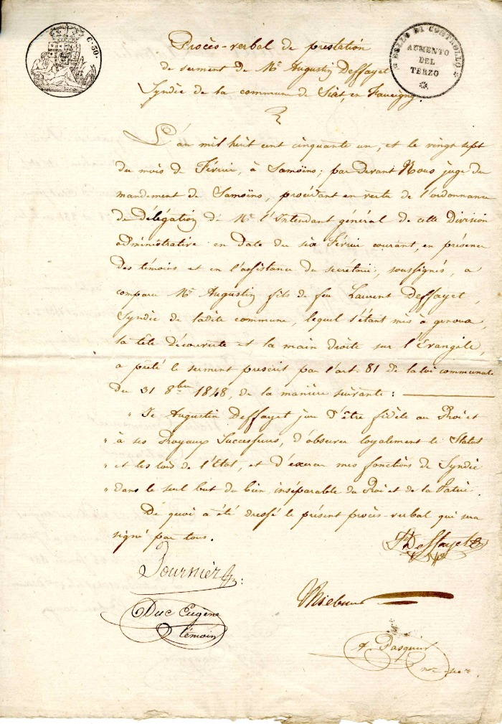
 | Copie du procès verbal de prestation de serment de Monsieur Augustin Deffayet (4-009) | Copie du procès verbal de prestation de serment de Monsieur augustin Deffayet
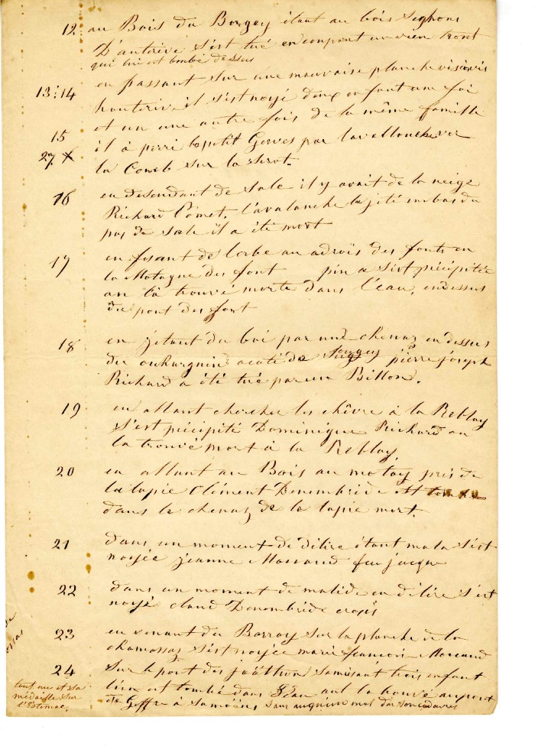
 | Vie Quotidienne de 1821à 1859 (4-008) | Vie quotidienne de 1821 à 1859
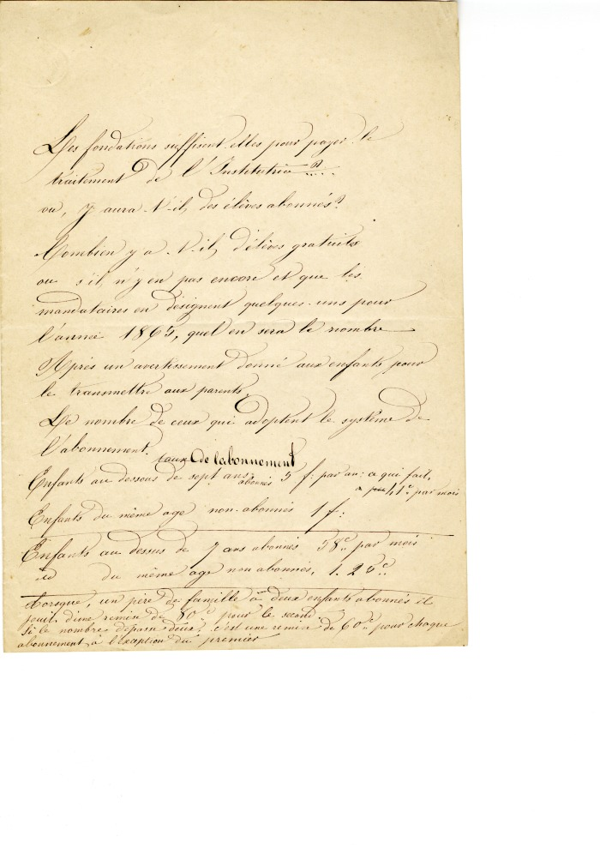
 | Note sur le fonctionnement de l'école (4-007) | Note sur le fonctionnement de l'école
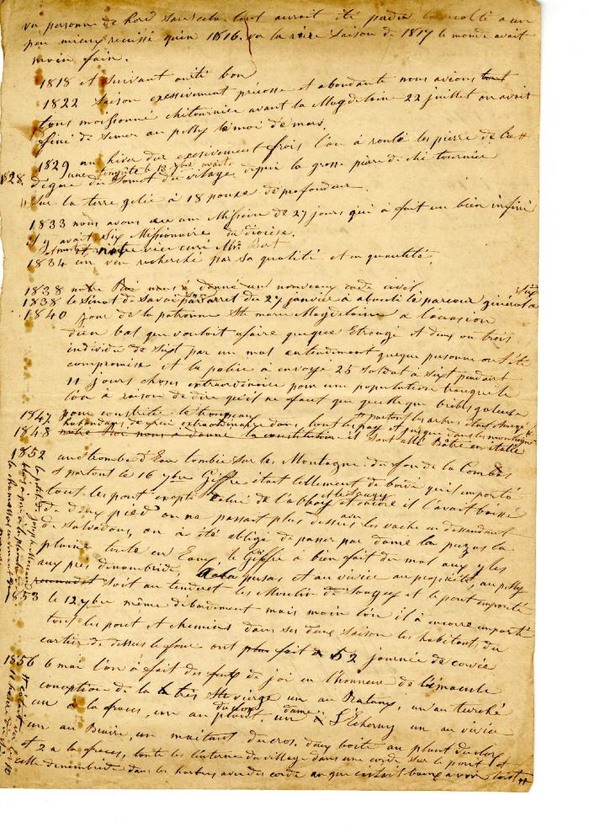
 | Historique des saisons de 1818 à 1856 (4-006) | Historique des saisons de 1818 à 1856
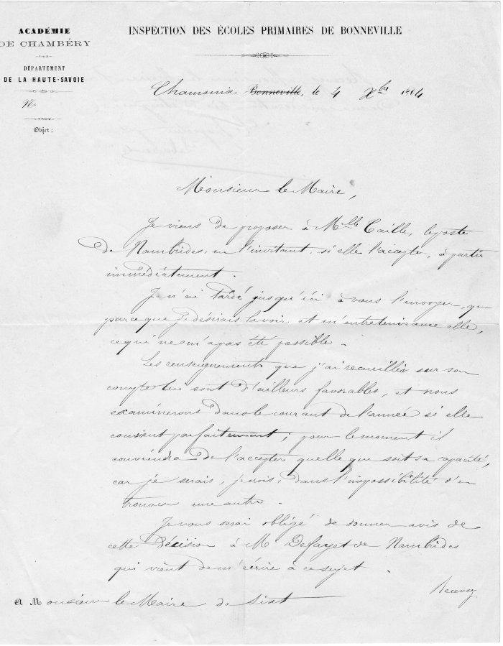
 | Courrier de l'inspection des écoles Primaires de Bonneville du 4 octobre 1864 (4-005) | Courrier de l' inspection des écoles primaires de Bonneville du 4 octobre 1864 a l'intention de Monsieur Le Maire de Sixt : Proposition d'une institutrice Mademoiselle Caille pour l'école du Hameau du Molliet
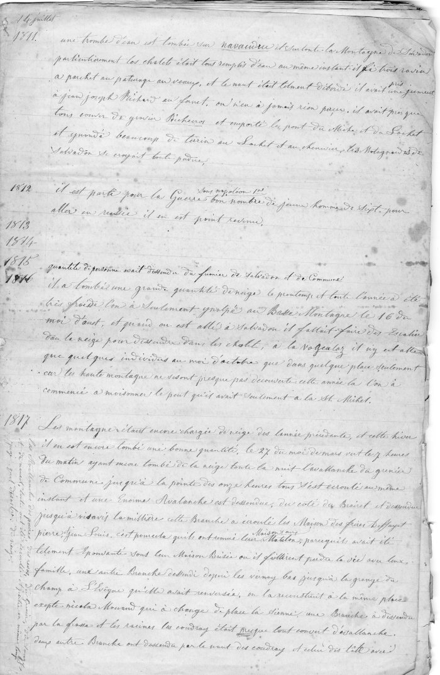
 | Tenue de Journal de 1811 a 1865 (4-003) | Tenue de journal de 1811 a 1865
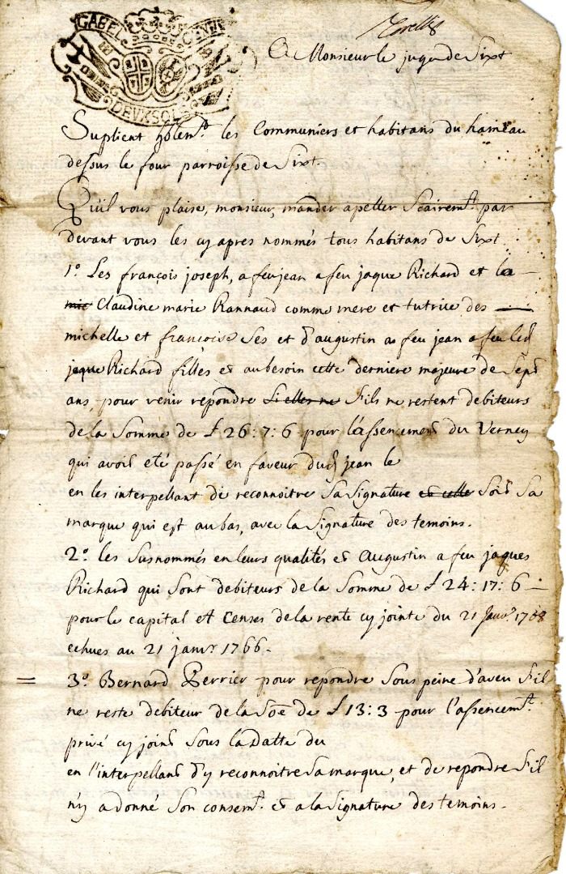
 | Courrier à Monsieur Le Juge de Sixt (4-0013) | Courrier en date du 31mars 1763 à Monsieur le Juge de Sixt reconnaissance de dette envers des Habitants du hameau de Dessus du four
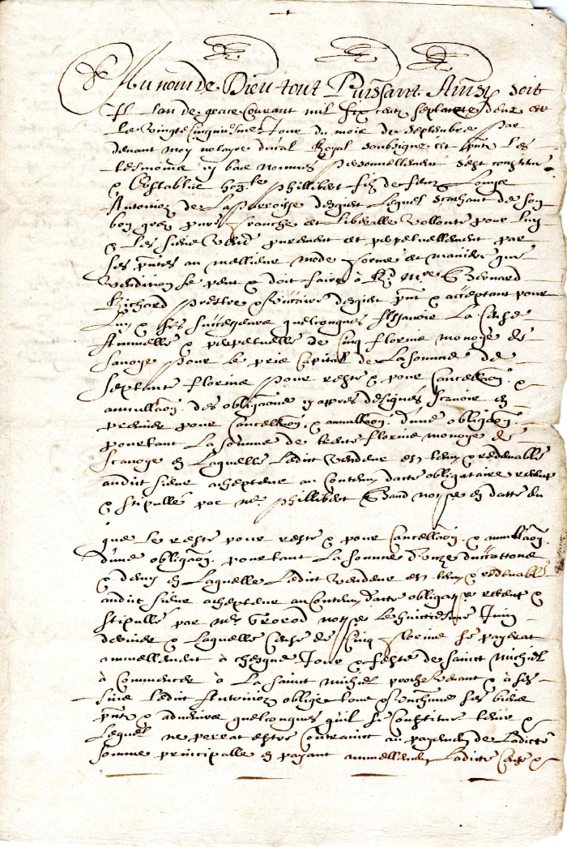
 | Reconnaissance de dette en date de septembre 1662 signé par le Chanoine Rannoz (4-0012) | Reconnaissance de dette en date de Septembre 1662 signé par le Chanoine Rannoz
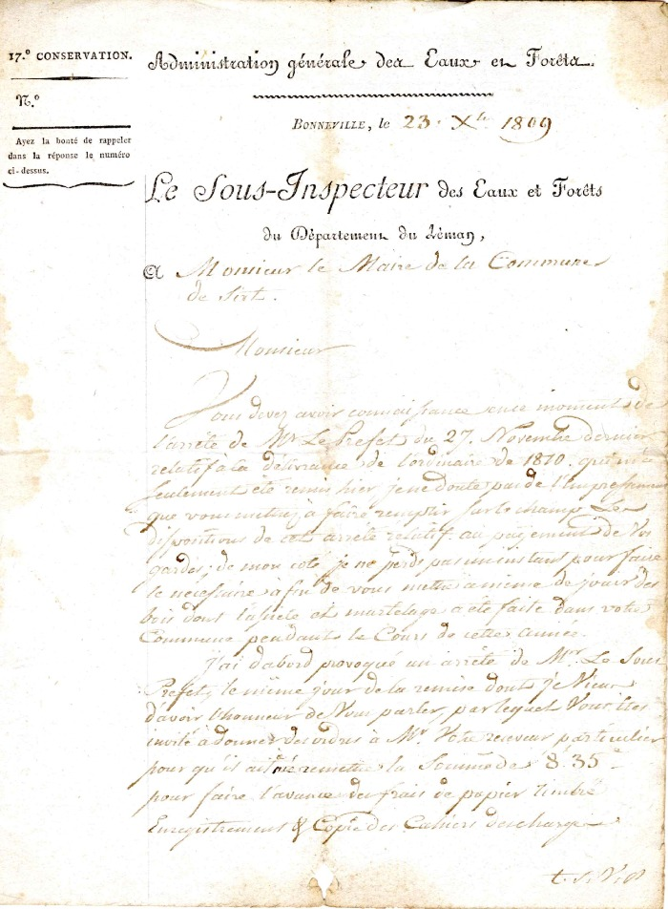
 | courrier à la Mairie de Sixt du Sous inspecteur des eaux et forêts du département du Léman de 1809 (4-0011) | Courrier a la Mairie de Sixt du Sous Inspecteur des eaux et Forêts du département du Léman de 1809 réclamation des payements des Gardes
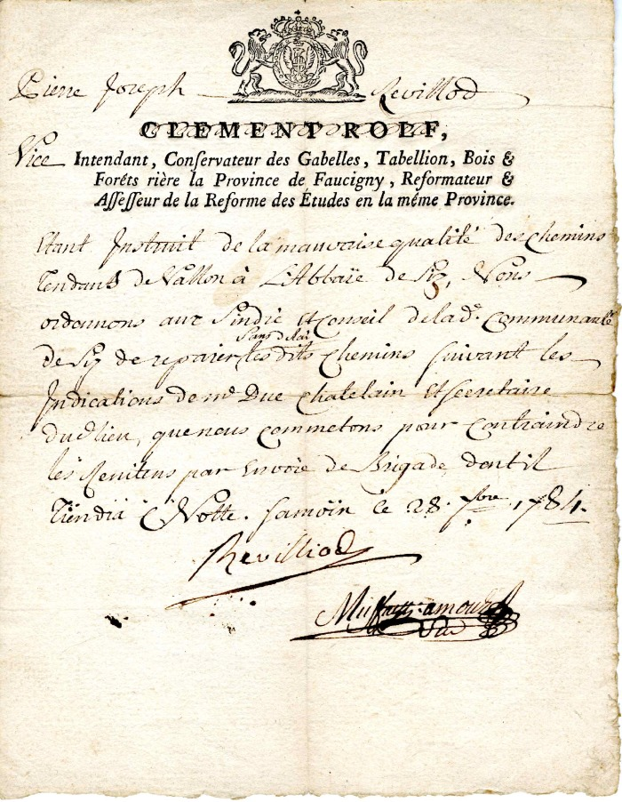
 | Ordre admiratif à la commune de Sixt de Pierre Joseph Revilliol concernant la mauvaise qualité du chemin allant des Vallons à L'Abbaye de Sixt (4-0010) | Ordre administratif envoyer le 08 Février 1784 par Pierre- Joseph Revilliol : vice intendant ,conservateur des Gabelles, Tabellion, Bois et Forêt , Riere la province de Réformateur affefeur de la réforme des études en la même Province pour la Mauvaise qualité du chemin allant des Vallons à l'Abbaye de Sixt
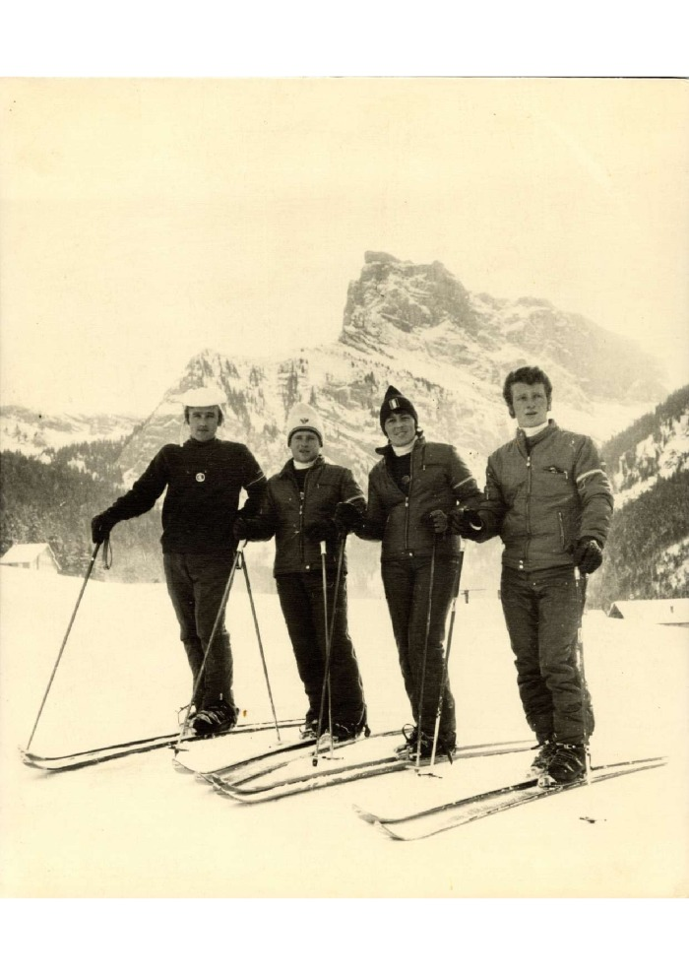
 | Photo à la création d'ESF à Sixt (31-001) | Photo à la création d'ESF à Sixt, Marie Jeanne STICKER directrice et ses 3 mousquetaires en décembre 1970
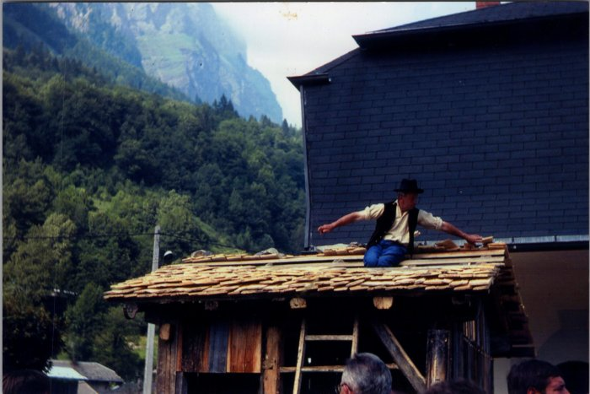 | Photos de la fête des métiers - aout 1980 (27-060) | Photos de la fête des métiers - aout 1980
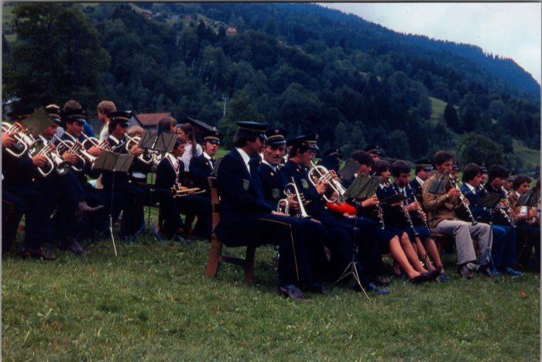 | Photos de la musique à la fête des métiers - aout 1980 (27-059) | Photos de la musique à la fête des métiers - aout 1980
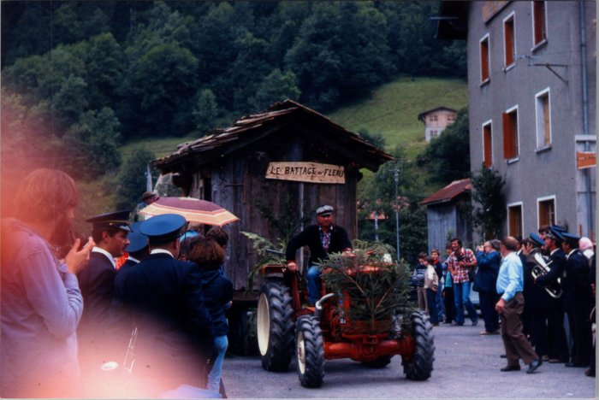 | Photos de la fête de la Terre le 15 aout 1978 (27-058) | Photos de la fête de la Terre le 15 aout 1978
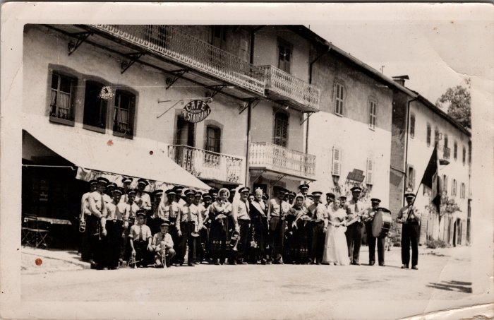 | Photo de groupe à la fête de la musique à Sixt (27-056) | Photo de groupe à la fête de la musique à Sixt
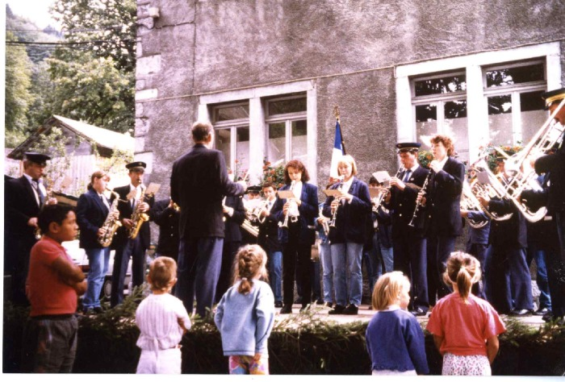 | Photos de la musique de Sixt le 15 aout 1995 (24-020) | Photos de la musique de Sixt le 15 aout 1995 1er photo de gauche à droite : Joseph (Jojo) DEFFAYET, Marianne BOUVET, Claude MOCCAND, Jean MOGENIER (chef d'orchestre), Arnaud MOGENIER, Nathalie JOENNOZ, Aurélie MOCCAND JACQUET, Daniel DUCROZ, Alexandra PIN 2e photo : Jean MOGENIER 3e photo : Patrick DENAMBRIDE, Martine MONNET, Christian PIN, Joseph DEFFAYET, Alexandra PIN et Daniel DUCROZ (à la clarinette), Jean MOGENIER (chef d'orchestre), Marie Pascale et Anne Lise PERRIER 4e photo ; Jean MOGENIER, Nicole 5e photo : Jérome CASSINA (au piston), Nathalie JOENNOZ, Aurélie MOCCAND JACQUET, Daniel DUCROZ, Alexandra PIN, Jean MOGENIER, Christian PIN (au trombone)
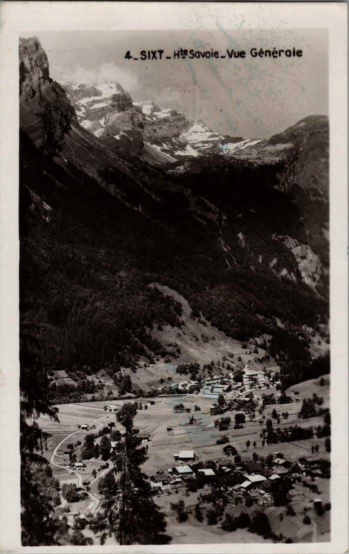
 | Carte postale de Sixt (22-022) | Vue générale de Sixt, aout 1950
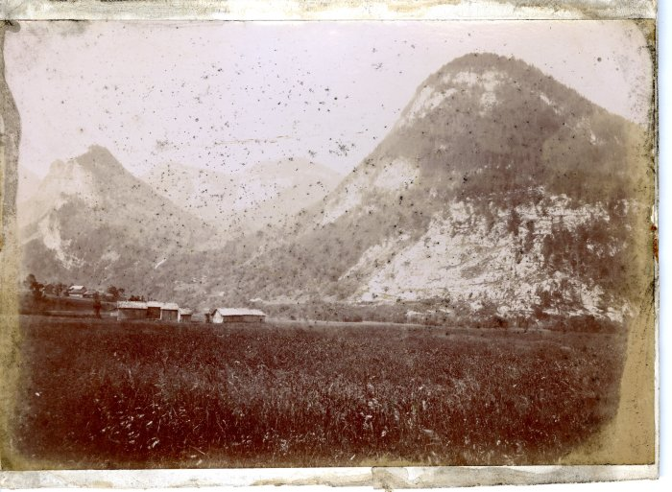 | Photo à l'entrée de Sixt (21-014) | Photo à l'entrée de Sixt dans les années 1900-1910 Photo cartonnée Edition Denambride
 | Photo de la plaine des Glières (21-012) | Photo de la plaine des Glières dans les années 1900-1910, Edition Denambride
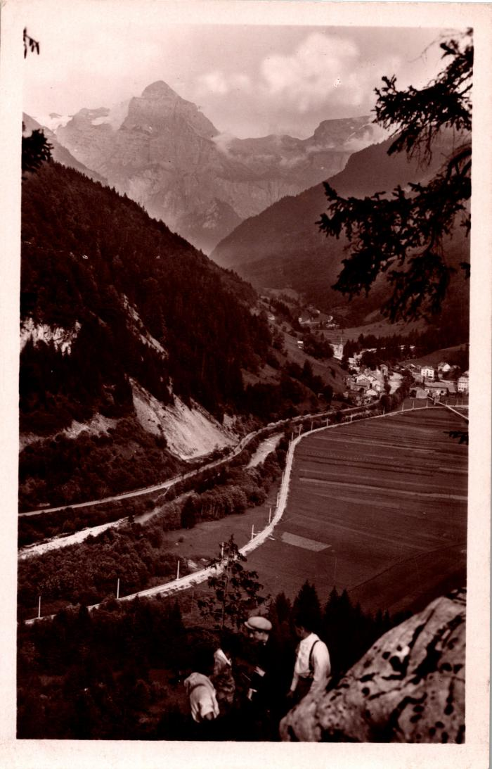
 | La ligne ferroviaire de Sixt vue des anciennes gorges (2-691) | La ligne ferroviaire de Sixt vue des anciennes gorges
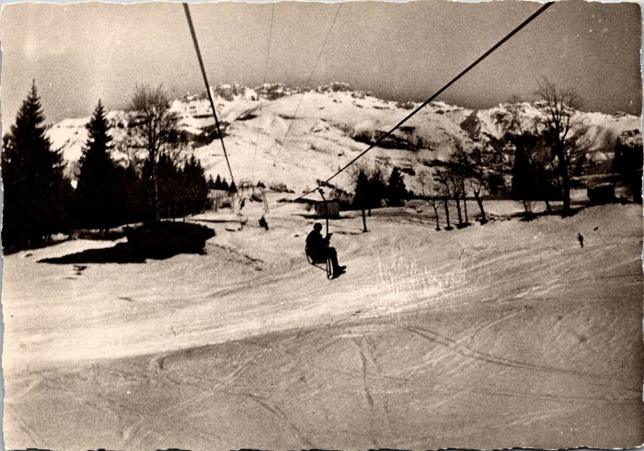 | Photo du télésiège de Sixt (2-631) | Photo du télésiège de Sixt Ce télésiège à enrouleurs biplaces construit en 1951 permettait d’atteindre les alpages des Vagnys depuis le village, chaque été il était transformé avec des sièges monoplaces à embarquement latéral.
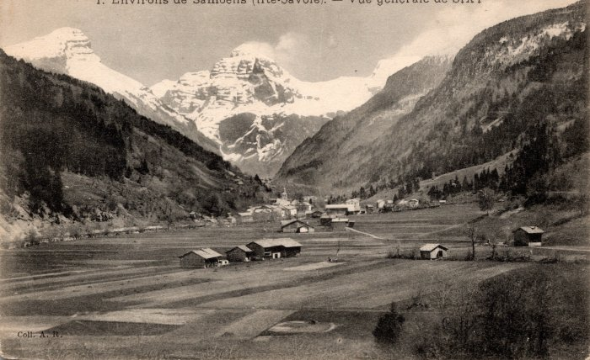 | Vue générale sur Sixt (2-543) | Vue générale sur Sixt
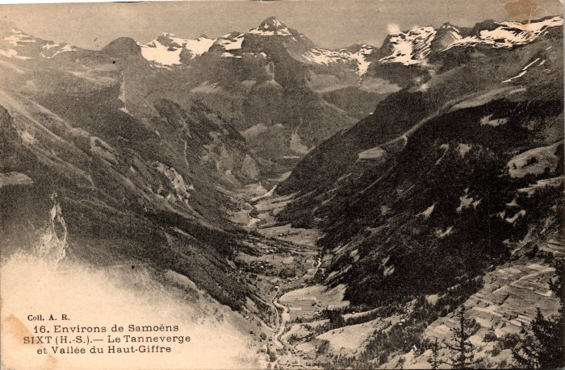 | Le Tenneverge et Sixt (2-477) | Le Tenneverge et Sixt
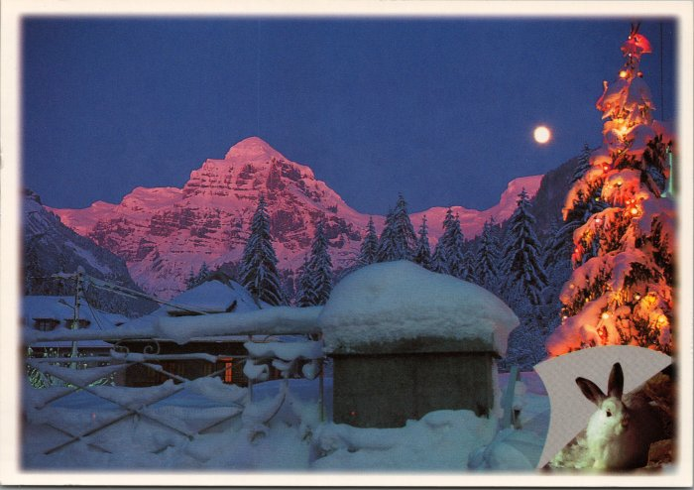 | Photo de Sixt l'hiver (2-3218) | Photo de Sixt l'hiver
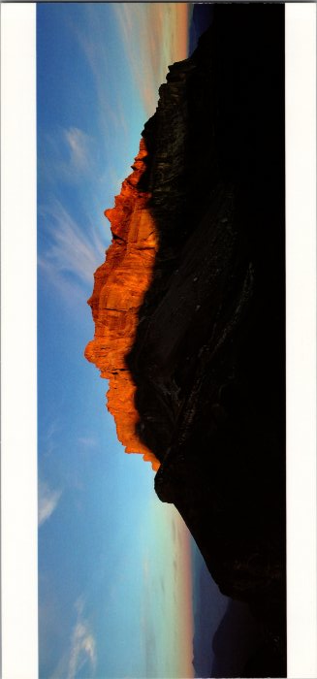 | Panorama sur la Chaine des Fiz (2-2542) | Panorama sur la Chaine des Fiz
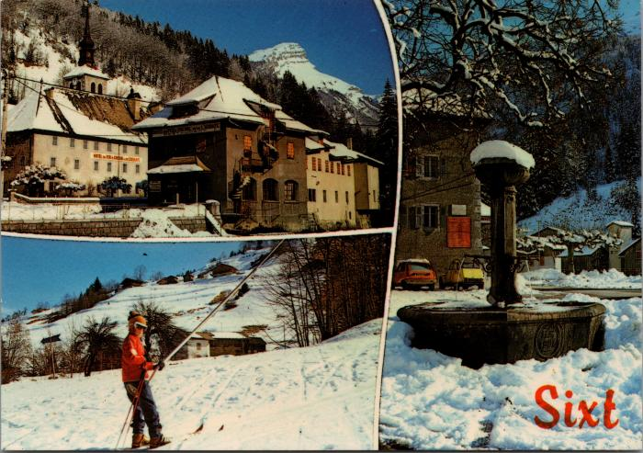 | Cartes postales de Sixt l'hiver (2-2030) | Cartes postales de Sixt l'hiver
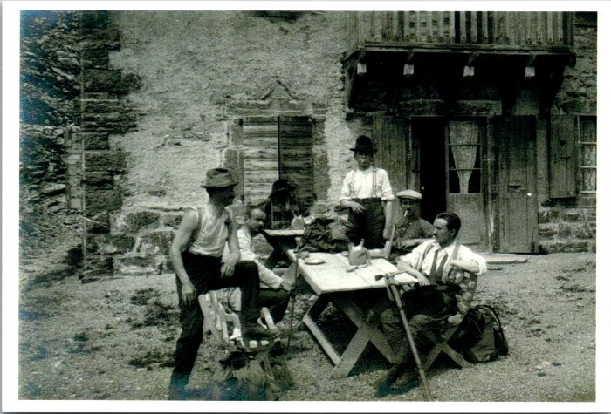 | Photo de montagnards revenus au village (2-1626) | Photo de montagnards revenus au village
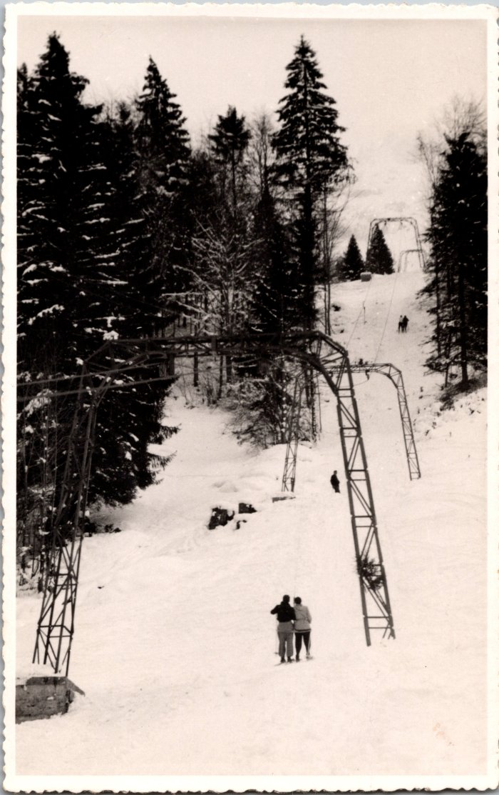
 | Photo du téléski de Sixt (2-1543) | Photo du téléski de Sixt
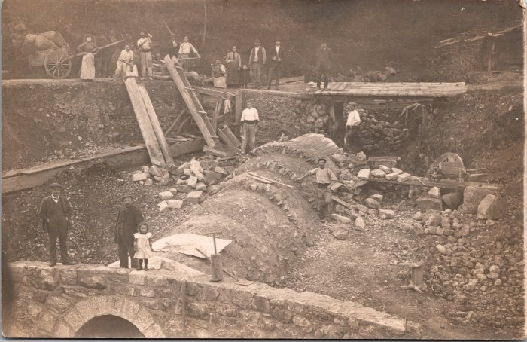 | Travaux pour la construction de la ligne Samoëns-Sixt (2-1518) | Travaux pour la construction de la ligne Samoëns-Sixt La ligne entre Samoëns et Sixt (6km) a été ouverte le 24 août 1932 et a fermée le 15 mai 1959
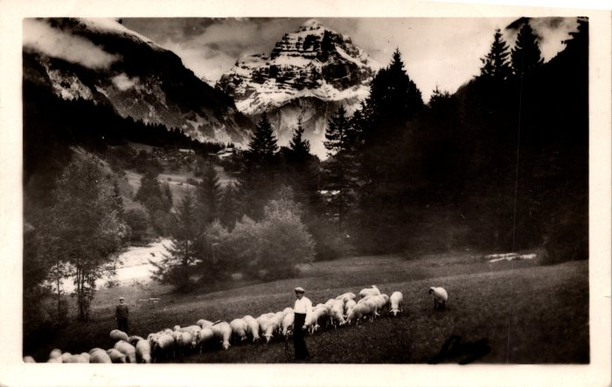 | Pâturage avec les moutons (2-1149) | Pâturage avec les moutons
 | Tourisme à Sixt-Fer-à-Cheval (2-0625) | Tourisme à Sixt-Fer-à-Cheval Hôtel du Fer-à-Cheval, Le Buet, Panorama du Fer-à-Cheval, l'Abbaye, promenades et ascensions aux environs de Sixt

 | Carte postale de "La chèvre savoyarde "motte" et le chien "Zéphir"" à Sixt (2-027) | Carte postale de "La chèvre savoyarde "motte" et le chien "Zéphir"" à Sixt Pierre au merle
 | Carte postale sur la vallée du Giffre (2-008) | Carte postale sur la vallée du Giffre

 | Dépliant publicitaire de Sixt (10-004) | Dépliant publicitaire faisant la promotion du village de Sixt, créé par le Syndicat d'Initiative.

 | Abbaye De Sixt-Fer-A-Cheval (1-049) | Abbaye de Sixt -Fer-A-Cheval : vue du domaine Abbatial : Abbaye et Eglise Sainte Madeleine
 | Scierie de Sixt -Fer-a-Cheval (1-047) | Scierie de Sixt-Fer-A-Cheval

 | Roue D'Anterne (1-045) | Roue Hydraulique en bois Alpage d'Anterne
 | Famille Richard (1-044) | Famille Richard, la chasse au Chamois

 | Oratoire les Miches de Salvadon (1-043) | Oratoire Des Miches de Salvadon Date initiale de 1888 Altitude 1390 M

 | Greniers (1-038) | Grenier dit " MAZOT " sur la commune De Sixt- Fer- à- Cheval Photos Greniers , Porte de grenier et serrure

 | Grenier (1-036) | Grenier a double étage

 | Crochet en bois (1-032) | Crochet en Bois pour le portage des tommes appartenant a André Moccand dit " Le Tonkin "
  | LE PRAZON Groupe folklorique (1-031) | Photographie R-PELLET de Viuz en Sallaz Groupe Folklorique LE PRAZON Année 1970
 | Photo du bassin des Praz du Nant (1-024) | Photo du bassin en pierre des Praz du Nant
 | Chalet d'Alpage (1-020) | Photo d'une lève en alpage
 | Abbaye (1-019) | Photo vue aérienne du chef lieu avec le domaine abbatial sous la neige
 | Photo Abbaye de Sixt fer a cheval (1-018) | Photo de L'Abbaye de Sixt fer a cheval : vue du coté route : Façade avec l 'enseigne Hôtel restaurant du fer a cheval et de L'abbaye et de l'annexe avec son jardin
 | Vue de L'Abbaye de Sixt (1-016) | Photo aérienne de l'ensemble abbatial : Eglise et Abbaye
 | "Voyage dans une vallée des Alpes" ou "Description topographique et lithologique de la vallée de Sixt" par R.M.N.J.C. d'Etersy (1-005) | "Voyage dans une vallée des Alpes" ou "Description topographique et lithologique de la vallée de Sixt" par R-M-N-J-C d'Etersy
 | Sixt, vallée et ancienne abbaye (1-002) | Livret "Sixt, vallée et ancienne abbaye", écrit par François Denambride. 1899/1900. Editeur Imprimerie Française, 123 rue Montmartre, Paris.

 | Fête de la terre 2005 transport des tommes (1-0013) | Fête de la terre 2005 : portage des tommes de montagne avec un crochet bois et cordage

 | Fête de la terre 2005 Sculpture sur bois (1-0012) | Fête de la terre 2005 Sculpture sur bois Rosace au ciseau a bois

 | Fête de la terre 2005 Les charpentiers (1-0011) | Fête de la terre 2005 : sciage des poutres par les charpentiers de Salvagny construction d'un chalet

 | Fête de la terre 2005 : les charpentiers (1-0010) | Fête de la terre 2005 les charpentiers de Salvagny fabrication de la charpente d'un chalet. De gauche a droite: Hervé Caserotto et Laurent Deffayet
 | Emplacement de la fonderie de Sixt (1-001) | Plan dessiné à la main de la fonderie de Sixt (1809 - 1853) et de son alimentation en eau. Mine de fer.

